Graf2
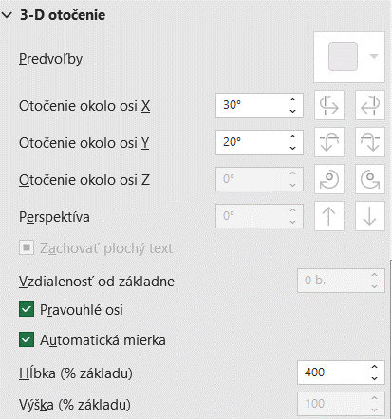
Z údajov v tabuľke zostrojte:
A/
- stĺpcový priestorový graf, ktorý bude vyjadrovať výšku tržieb
za druhý štvrťrok (apríl, máj, jún):
- doplňte názov grafu a popisy osí,
- v prvej sérii zmeňte farbu na zelenú,
- voľným textom a šípkou označte maximálnu tržbu,
- podklad grafu zmeňte na bledožltú farbu,
- graf priestorovo otočte podľa obrázku (os x: 30", os y: 20", hlbka: 400%

B/ - HOMEWORK
- kruhový priestorový graf, ktorý bude vyjadrovať percentuálny podiel jednotlivých druhov
materiálov v mesiaci apríl,
- voľným textom a šípkou označte najnižší podiel,
- farbu najnižšieho podielu zmeňte na červenú.

Tržby za predaj vybraných druhov materiálov
[v tis. EUR]

 | Január | Február | Marec | I.štvrťrok | Apríl | Máj | Jún | II.štvrťrok
Materiál 1 | 400 | 500 | 800 | 1700 | 800 | 920 | 750 | 2470
Materiál 2 | 500 | 1200 | 540 | 2240 | 1400 | 680 | 890 | 2970
Materiál 3 | 650 | 380 | 460 | 1490 | 790 | 430 | 950 | 2170
Materiál 4 | 810 | 650 | 500 | 1960 | 520 | 350 | 680 | 1550
Spolu | 2360 | 2730 | 2300 | 7390 | 3510 | 2380 | 3270 | 9160

